Sheet1
①sqlfileパスとメインクラス指定
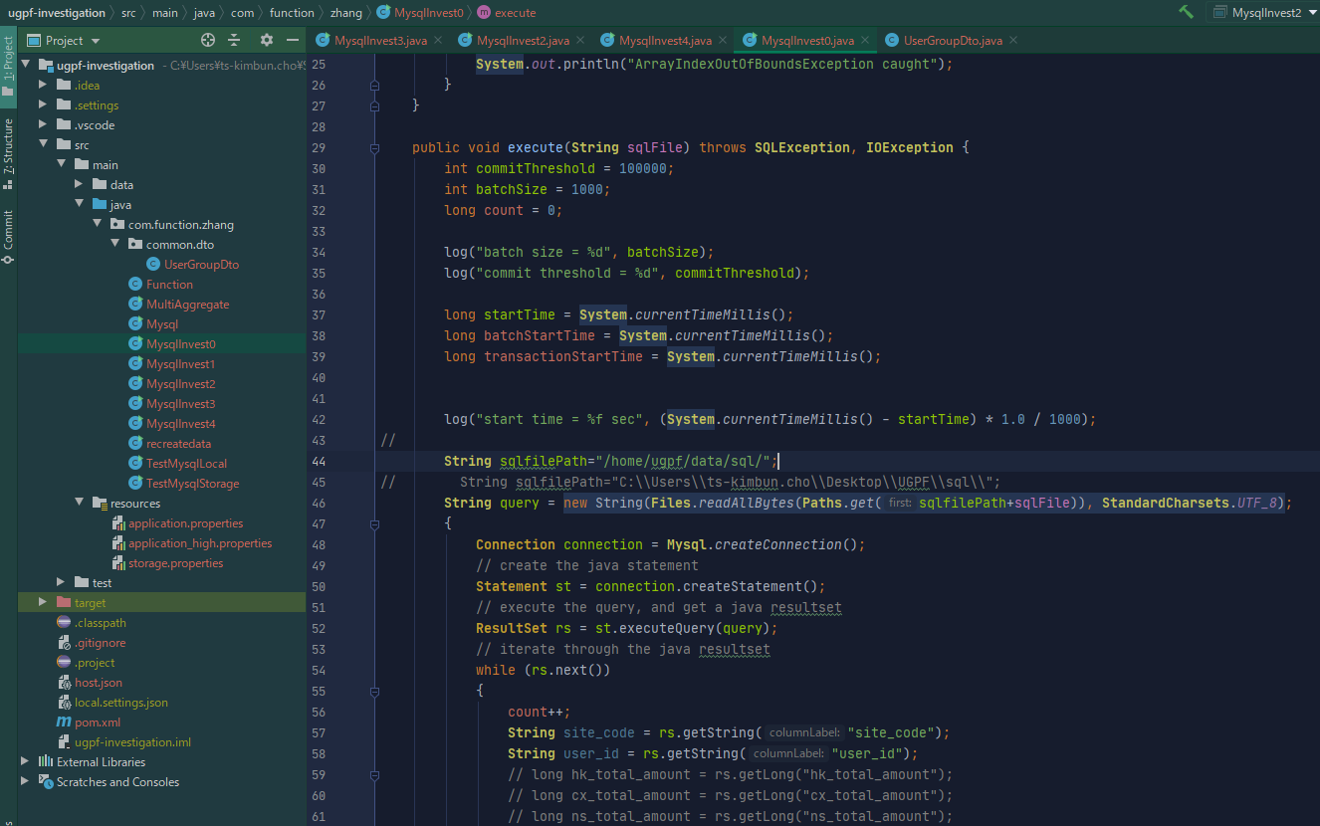

Query実施モジュールです。
sqlFile名指定すれば、実施できます。

ここはsqlfileのパスです。

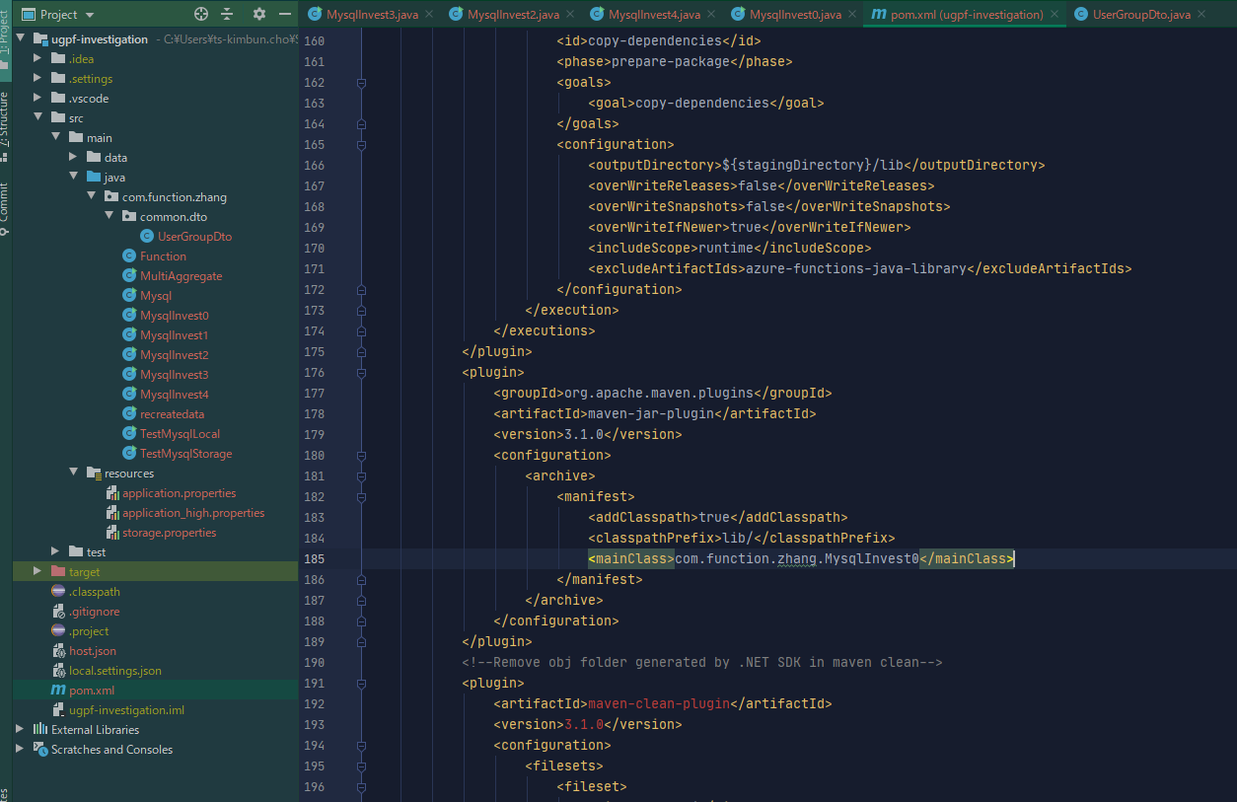

pox.xmlでメインクラスを指定

pox.xmlでメインクラスを指定

②モジュールをVMにコピー
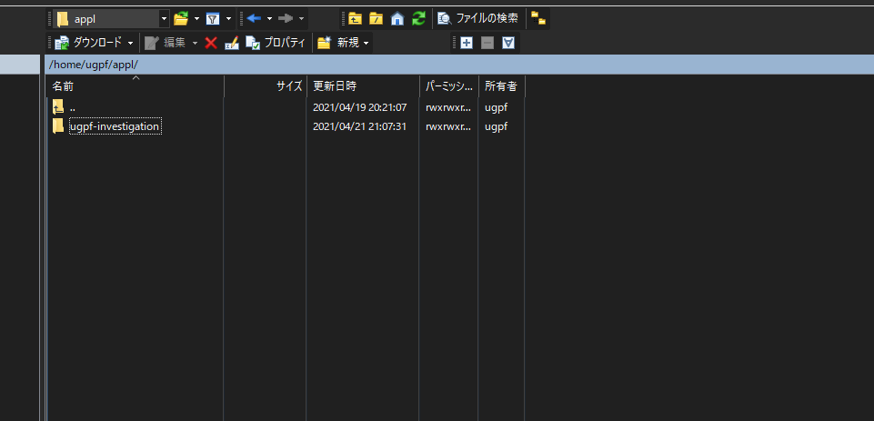

③モジュールをbuild (コピー先のパスで)
 | mvn clean
 | mvn install

④shで以下のようなコマンドで実施

